gNieuwegein en gZeist
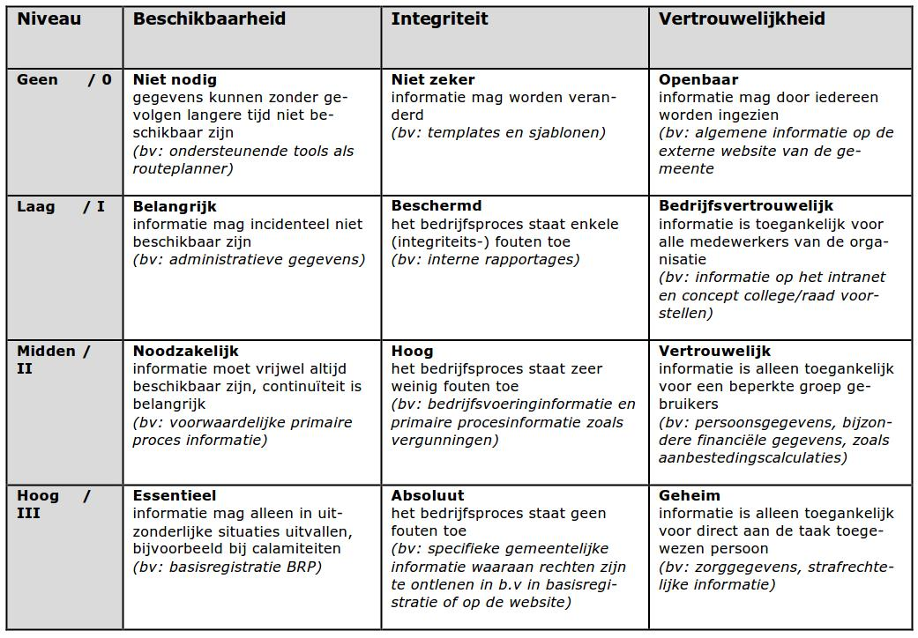
In het geval van een calamiteit zijn de onderstaande RPO en RTO tijden van toepassing
Omschrijving | RTO | RPO | Omschrijving en aantal
Niveau Hoog / III | <20 uur | <1 uur | Toegang beheer werkplek ICT (5x)
Niveau Hoog / III | <20 uur | <1 uur | Baliewerkplekken (2x) + printservers
Niveau Midden / II | <48 uur | <4 uur | Werkplekken (50x)
Niveau Laag / I | <72 uur | <24 uur | Werkplekken (150x)
Nivea 0 | <144 uur | <24 uur | Overige werkplekken

